Solicitud gráfica
 | Área: | Matemáticas |  |  | Fecha:
 | Grado: | 10
 | Título del tema: | Las funciones trigonométricas |  |  | ¿Cuaderno de estudio o recurso? | Recurso
 | Editor: | Adriana Ma. Pachón |  |  | Motor del recurso | M5A

 | Código guión o recurso: | MA_10_03_CO_REC250 | ← Para determinar este código, visite la hoja de Ayuda
 |  |  |  |  | ESPECIFICACIÓN DE ARCHIVOS A ENTREGAR
Núm. | Archivo Shutterstock o ruta en web | Imagen para: | Tipo | Ubicación de la imagen en el recurso M5A | Nombre imagen SMALL | Tamaño imagen SMALL | Nombre imagen ZOOM | Tamaño imagen ZOOM | Descripción | Observaciones
IMG01 | ver descripción | Recurso M5A | Ilustración | Contenido | MA_10_03_CO_REC250_IMG01n.png | 286 x 286 px | MA_10_03_CO_REC250_IMG01a.png | 500 x 500 px | Imagen para pregunta 1 Incluir nombres de los ejes XY. | 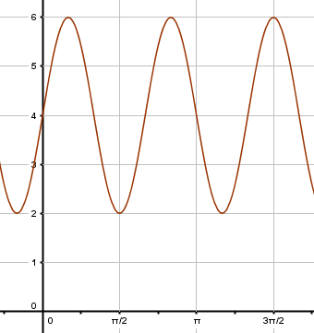
IMG02 | ver descripción | Recurso M5A | Ilustración | Contenido | MA_10_03_CO_REC250_IMG02n.png | 286 x 286 px | MA_10_03_CO_REC250_IMG02a.png | 500 x 500 px | Imagen para pregunta 2 Incluir nombres de los ejes XY. Tener en cuenta el estilo de las líneas y la relación de colores que se propone. | 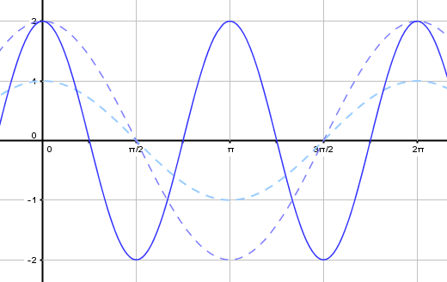
IMG03 | ver descripción | Recurso M5A | Ilustración | Contenido | MA_10_03_CO_REC250_IMG03n.png | 286 x 286 px | MA_10_03_CO_REC250_IMG03a.png | 500 x 500 px | Imagen para pregunta 3 Incluir nombres de los ejes XY. | 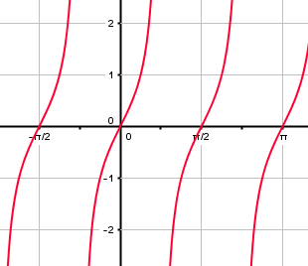
IMG04 | ver descripción | Recurso M5A | Ilustración | Contenido | MA_10_03_CO_REC250_IMG04n.png | 286 x 286 px | MA_10_03_CO_REC250_IMG04a.png | 500 x 500 px | Imagen para pregunta 4 Incluir nombres de los ejes XY. | 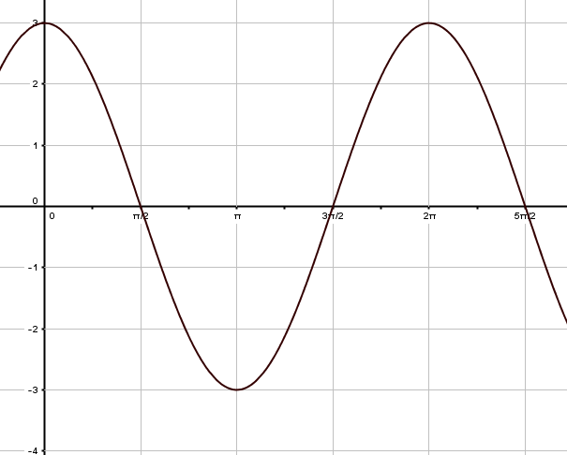
IMG05 | ver descripción | Recurso M5A | Ilustración | Contenido | MA_10_03_CO_REC250_IMG05n.png | 286 x 286 px | MA_10_03_CO_REC250_IMG05a.png | 500 x 500 px | Imagen para pregunta 5 Incluir nombres de los ejes XY. | 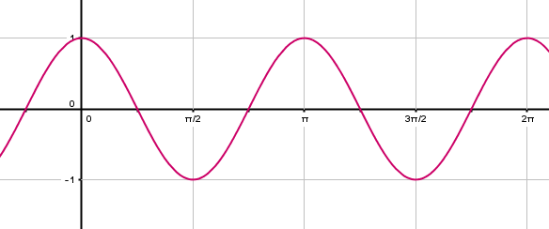
IMG06 | 366807152 | Recurso M5A | Fotografía | Contenido | MA_10_03_CO_REC250_IMG06n.png | 286 x 286 px | MA_10_03_CO_REC250_IMG06a.png | 500 x 500 px | Imagen para pregunta 6 Incluir nombres de los ejes XY. Ilustrar la función propuesta, con una trucha dentro de las curvas que hace la función. | 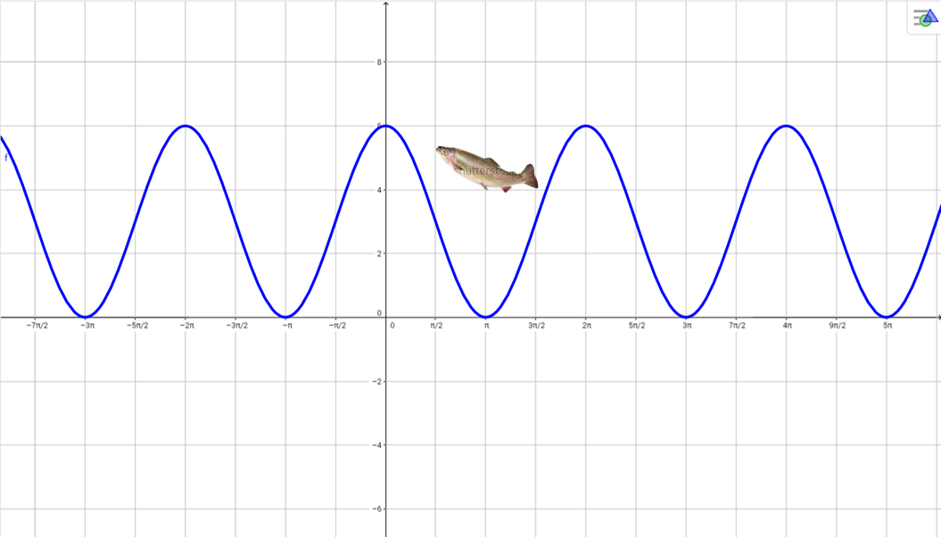
IMG07 | 424614289 | Recurso M5A | Fotografía | Contenido | MA_10_03_CO_REC250_IMG07n.png | 286 x 286 px | MA_10_03_CO_REC250_IMG07a.png | 500 x 500 px | Imagen para pregunta 7 Incluir nombres de los ejes XY. | 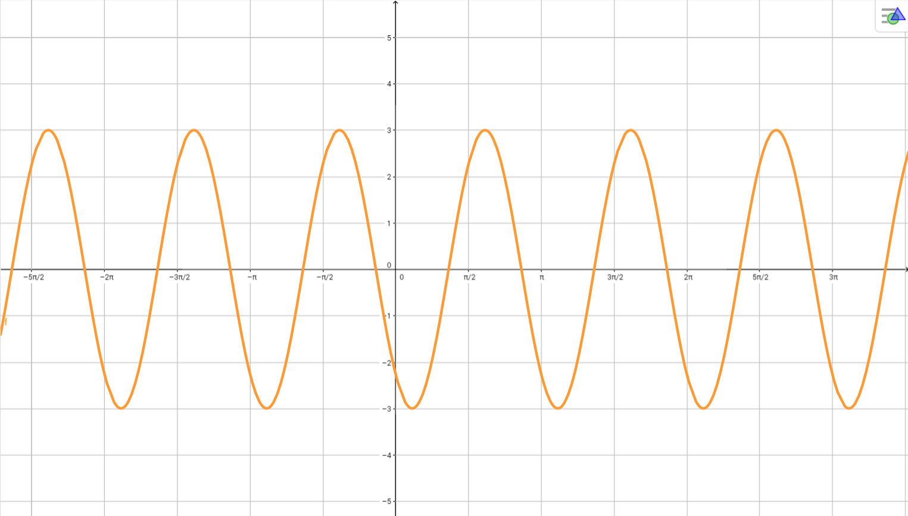
IMG08 | 332773817 | Recurso M5A | Fotografía | Contenido | MA_10_03_CO_REC250_IMG08n.png | 286 x 286 px | MA_10_03_CO_REC250_IMG08a.png | 500 x 500 px | Imagen para pregunta 8 Incluir nombres de los ejes XY. Ilustrar la función con una partícula sobre ella, como se muestra en la imagen. | 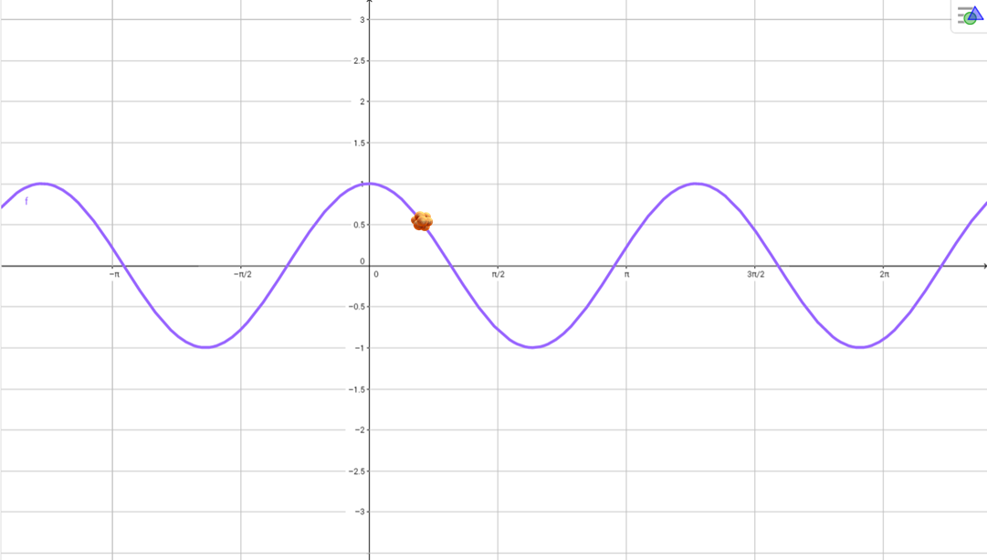
IMG09 | ver descripción | Recurso M5A | Ilustración | Contenido | MA_10_03_CO_REC250_IMG09n.png | 286 x 286 px | MA_10_03_CO_REC250_IMG09a.png | 500 x 500 px | Imagen para pregunta 9 Incluir nombres de los ejes XY. | 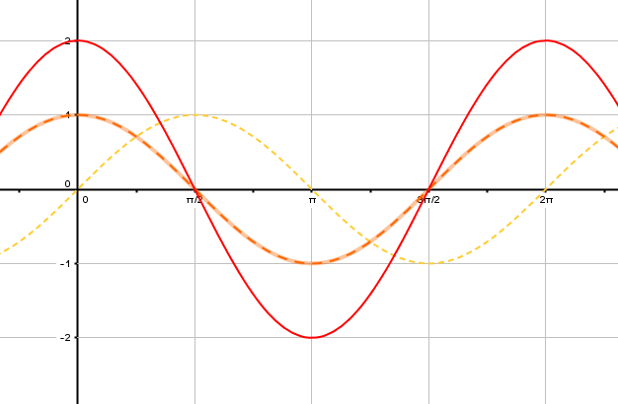
IMG10 | ver descripción | Recurso M5A | Ilustración | Contenido | MA_10_03_CO_REC250_IMG10n.png | 286 x 286 px | MA_10_03_CO_REC250_IMG10a.png | 500 x 500 px | Imagen para pregunta 10 Incluir nombres de los ejes XY. | 